시험실 배정현황(총괄)
2021년 상반기 전라남도 지방공공기관 직원 통합채용 필기시험장 안내

□ 응시기관별 필기시험장 배정(총괄)

지역 | 시험장 | 응시기관 | 배정인원 | 주소 | 지도
 | 2개 시험장 | 13개 기관 | 837명
목포 | 목포여자상업고등학교 | 한국학호남진흥원 | 173 | 전라남도 목포시 영산로 413-1
 |  | 전남신용보증재단 | 299

 | 목포공업고등학교 | 순천의료원 | 18 | 전라남도 목포시 용당로 100 | 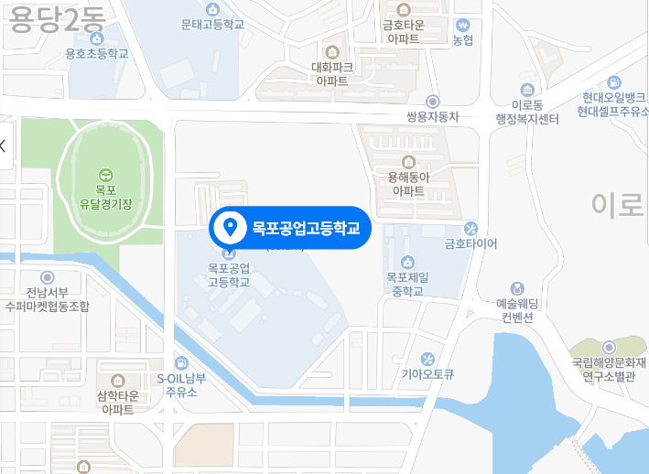
 |  | 강진의료원 | 35
 |  | 전남테크노파크 | 5
 |  | 전남바이오산업진흥원 | 71
 |  | 전남환경산업진흥원 | 57
 |  | 전남중소기업진흥원 | 64
 |  | 전남문화재단 | 9
 |  | 전남관광재단 | 39
 |  | 전남복지재단 | 15
 |  | 전남여성가족재단 | 45
 |  | 전남청소년미래재단 | 7

□ 주의 사항
○ 응시기관, 응시분야, 수험번호로 본인의 필기시험 응시번호 및 시험장을 확인하시기 바랍니다.(두번째 시트)
○ 시험장 위치, 교통편, 이동소요시간을 인터넷 등을 통하여 미리 확인하시기 바랍니다.
○ 수험생 외에는 시험장 출입이 금지되며, 주차장이 없거나 협소하므로 대중교통을 이용하여 주시기 바랍니다.

